Meldung JVR
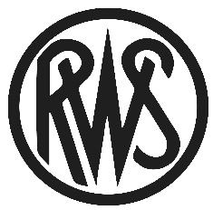
Meldung zur RWS-Jugendverbandsrunde 2022 - Flinte

Meldeverband |  |  |  |  | Meldungen bitte ausschließlich an:
Kontaktperson |  |  |  |  | flintenreferent@dsb.de
E-Mail-Adresse
Telefonnummer |  |  |  |  |  |  |  | Meldeschluß Vorkämpfe: | 2022-03-31
 |  |  |  |  |  |  |  | Meldeschluß Endkampf: | 2022-07-31
 | 1. RWS - JVR | Vorkampf | Frankfurt/O. | 2022-04-22 | bis | 2022-04-24 |  | Für den Endkampf bitte erst nach
 | 2. RWS - JVR | Vorkampf | Schale | 2022-07-22 | bis | 2022-07-24 |  | Abschluß der Vorkämpfe separat melden.
 | 3. RWS - JVR | Endkampf+F | Berlin | 2022-08-05 | bis | 2022-08-07

Lfd.Nr. | Name | Vorname | Geburtsdatum | Geschlecht | Klasse | Disziplin | NK 2 | Austragungsorte
0 | Beispiel | Bettina | 2002-05-05 |  | Jun 1

1
2
3
4
5
6
7
8
9
10
11
12
13
14
15
16

